상품제안서
친환경 답례품 선물세트(대나무 칫솔+ 스테인레스빨대3종 세트) | 상품코드: F25946

 |  |  |  |  |  |  | 02-412-0044 | www.easy1.co.kr
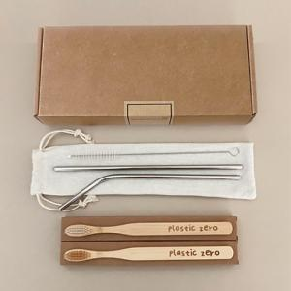

【상세/제작정보】 | 인쇄 및 스티커 별도 문의

【인쇄/포장옵션】 | 스티커, 풀칼라 / 크라프트봉투

【공급단가】 | 수량 | 100~ | 300~ | 500~ | 1,000~ | 3,000~
*VAT별도 | 단가 | 5,500원 | 5,410원 | 5,280원 | 5,140원 | 5,060원

【상품 URL】 | https://dev.easy1.co.kr:443/src/goods_detail.php?gdno=25946

